Opg5
Opgave 5: Rulle

5.1 | Hvor mange cm må diameteren maksimalt være for en rulle
 | med længden 90 cm?

5.2 | Hvilket udtryk beskriver maksimum mål for en rulle:
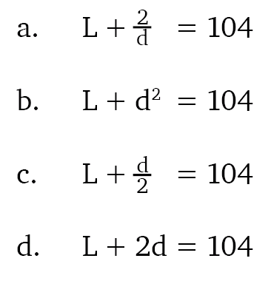

5.3 | Tegn det grafiske billede af funktionen:
 | x tilhører intervallet [10;90].
 | Brug eventuelt svararket.

5.4 | Hvor stor må den maksimale længde være,
 | hvis radius er 9 cm?

